서식
[별지 제35호서식] |  |  |  |  | (앞 쪽)
지적삼각보조(도근)점 성과표
지적삼각보조 | 도근1번 | 도선등급 |  | 등 |  | 도선명 |  |  |  | 도선 | 표지재질 |  | PVC
(도근)점번호
토지소재 | 경기도 용인시 처인구 마평동 산15-7번지 |  |  |  |  |  |  |  | 지적(임야)도 |  |  |  | 01호
설치 및 재설치 | 좌 표 |  |  |  |  |  |  | 경 위 도
연월일 | X |  | Y |  |  |  |  | B |  |  |  | L
2024년 11월 20일 | m |  | m |  |  |  |  | ˚ ´ ˝ |  |  |  | ˚ ´ ˝
 | 515052.76 |  | 221547.17 |  |  |  |  | 37 16 13.4610 |  |  |  | 127 16 44.6776
년 월 일 | m |  | m |  |  |  |  | ˚ ´ ˝ |  |  |  | ˚ ´ ˝

년 월 일 | m |  | m |  |  |  |  | ˚ ´ ˝ |  |  |  | ˚ ´ ˝

원점 | 세계측지계(중부) |  |  |  | 표고 |  |  |  | m
 |  |  |  |  |  |  |  |  | 296.803
위치 약도
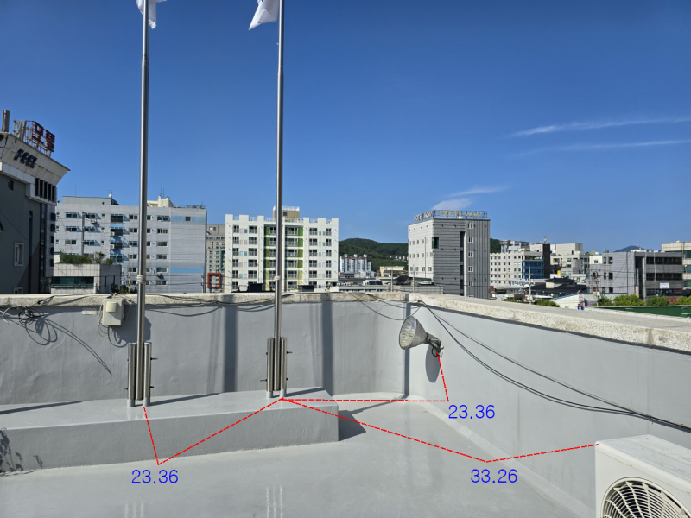

조사연월일 | 조 사 자 |  |  |  |  |  | 조 사 내 용
 | 직 |  | 성 명
2024년 11월 20일 | 국토정보직 5급 |  | 홍길동 |  |  |  | 신설

210㎜×297㎜(보존용지(1종) 70g/㎡)
[별지 제35호서식] |  |  |  |  | (앞 쪽)
지적삼각보조(도근)점 성과표
지적삼각보조 | 도근3번 | 도선등급 |  | 등 |  | 도선명 |  |  |  | 도선 | 표지재질 |  | PVC
(도근)점번호
토지소재 | 경기도 용인시 처인구 마평동 산7번지 |  |  |  |  |  |  |  | 지적(임야)도 |  |  |  | 01호
설치 및 재설치 | 좌 표 |  |  |  |  |  |  | 경 위 도
연월일 | X |  | Y |  |  |  |  | B |  |  |  | L
2024년 11월 20일 | m |  | m |  |  |  |  | ˚ ´ ˝ |  |  |  | ˚ ´ ˝
 | 515385.17 |  | 221194.31 |  |  |  |  | 37 16 16.3202 |  |  |  | 127 16 45.0077
년 월 일 | m |  | m |  |  |  |  | ˚ ´ ˝ |  |  |  | ˚ ´ ˝

년 월 일 | m |  | m |  |  |  |  | ˚ ´ ˝ |  |  |  | ˚ ´ ˝

원점 | 세계측지계(중부) |  |  |  | 표고 |  |  |  | m
 |  |  |  |  |  |  |  |  | 328.597
위치 약도
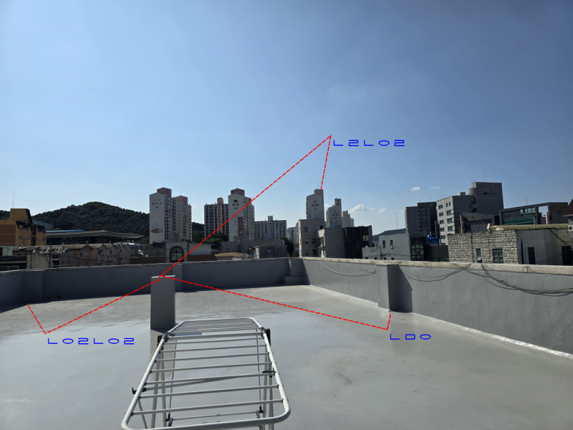

조사연월일 | 조 사 자 |  |  |  |  |  | 조 사 내 용
 | 직 |  | 성 명
2024년 11월 20일 | 국토정보직 5급 |  | 홍길동 |  |  |  | 신설

210㎜×297㎜(보존용지(1종) 70g/㎡)
[별지 제35호서식] |  |  |  |  | (앞 쪽)
지적삼각보조(도근)점 성과표
지적삼각보조 | 도근5번 | 도선등급 |  | 등 |  | 도선명 |  |  |  | 도선 | 표지재질 |  | PVC
(도근)점번호
토지소재 | 경기도 용인시 처인구 마평동 440-7번지 |  |  |  |  |  |  |  | 지적(임야)도 |  |  |  | 11호
설치 및 재설치 | 좌 표 |  |  |  |  |  |  | 경 위 도
연월일 | X |  | Y |  |  |  |  | B |  |  |  | L
2024년 11월 20일 | m |  | m |  |  |  |  | ˚ ´ ˝ |  |  |  | ˚ ´ ˝
 | 515060.52 |  | 220972.21 |  |  |  |  | 37 16 12.7120 |  |  |  | 127 16 43.9113
년 월 일 | m |  | m |  |  |  |  | ˚ ´ ˝ |  |  |  | ˚ ´ ˝

년 월 일 | m |  | m |  |  |  |  | ˚ ´ ˝ |  |  |  | ˚ ´ ˝

원점 | 세계측지계(중부) |  |  |  | 표고 |  |  |  | m
 |  |  |  |  |  |  |  |  | 287.457
위치 약도
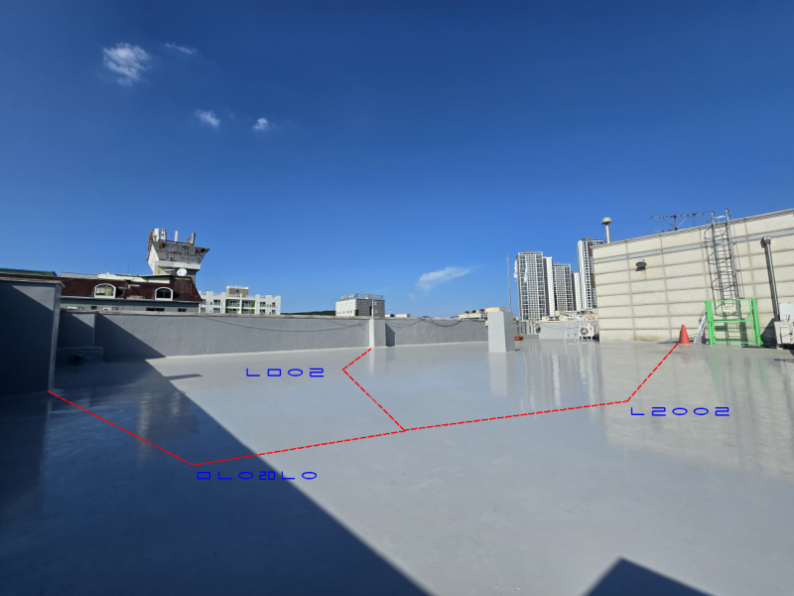

조사연월일 | 조 사 자 |  |  |  |  |  | 조 사 내 용
 | 직 |  | 성 명
2024년 11월 20일 | 국토정보직 5급 |  | 홍길동 |  |  |  | 신설

210㎜×297㎜(보존용지(1종) 70g/㎡)

